Sheet1
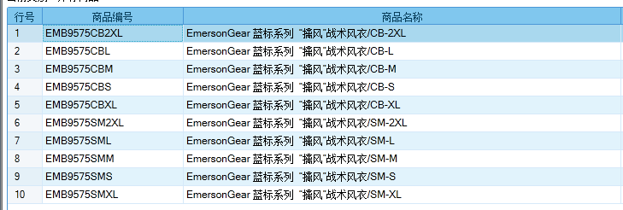

基本类型
品牌： | Emersongear BlueLabel
品名: | EmersonGear 蓝标系列 “擒风”战术风衣
款号: | EMB9575
A主料（成分）: | 100%尼龙
尺寸: | S/M/L/XL/2XL
颜色： | CB/SM
功能: | 防刮耐磨 / 运动剪裁 / 防风保暖 / 防泼水 / 吸湿透气
场景（选填）: | 射击 / 户外 / 徒步 / 露营 / 登山 / 通勤 / 战术 / 造型
包装 | 透明塑料袋
毛重 | 0.509kg
净重 | 0.472kg
尺寸表（cm）：
成品部位尺寸表(单位：英寸/厘米)
尺码 名称 | S | S | M | M | L | L | XL | XL | XXL | XXL
 | 英寸 | 厘米 | 英寸 | 厘米 | 英寸 | 厘米 | 英寸 | 厘米 | 英寸 | 厘米
衣长（前中拉链） | 25 | 63.5 | 25.6 | 65 | 26.2 | 66.5 | 26.8 | 68 | 27.4 | 69.5
衣长（后中） | 31.375 | 79.69 | 32 | 81.28 | 32.625 | 82.87 | 33.25 | 84.46 | 33.875 | 86.04
领围（全围） | 20.25 | 51.44 | 20.5 | 52.07 | 20.75 | 52.71 | 21 | 53.34 | 21.25 | 53.98
胸围（全围） | 44.5 | 113.03 | 46.5 | 118.11 | 48.5 | 123.19 | 50.5 | 128.27 | 52.5 | 133.35
脚围（直量） | 44.5 | 113.03 | 46.5 | 118.11 | 48.5 | 123.19 | 50.5 | 128.27 | 52.5 | 133.35
袖长(连肩） | 30.75 | 78.11 | 31.375 | 79.69 | 32 | 81.28 | 32.75 | 83.19 | 33.375 | 84.77
袖口（全围） | 10.25 | 26.04 | 10.75 | 27.31 | 11.25 | 28.58 | 11.75 | 29.85 | 12.25 | 31.12
身高(单位：CM) | 166-170 |  | 171-175 |  | 176-180 |  | 181-185 |  | 186-190
体重（单位：KG） | 66-70 |  | 71-75 |  | 76-80 |  | 81-85 |  | 86-90
产品卖点
1.版型设计：人体工学剪裁，前短后长，受力位置补强设计。
2.科技面料：面料采用100%尼龙高强度耐磨面料，具有防风，防泼水功能，轻薄舒适不累赘。
3.超大风帽：超大风帽设计，可以毫无问题地戴在头盔上，而且剪裁得很大，有助于运动。顶部有椭圆形魔术毛，可粘贴魔术章和信号灯。
4.多口袋设计：两侧袖子都有一个魔术毛和一个超大的二头肌口袋，满足装载需求，可贴队章。
5.调节系统：帽子顶部与帽檐均有调节系统，下摆可收，袖口魔术毛调节系统。

